Pildymo instrukcija
Sustambintų darbų kiekių žiniaraščio / darbų vykdymo grafiko / atliktų darbų akto pildymo instrukcija

 | Lentelė turi būti pildoma nepakeičiant (nepanaikinant) pirminio-originalaus langelių formatavimo. Kopijuoti ir įklijuoti (naudojant "copy" / "paste" (angl.) funkcijas) duomenis iš šios ar kitų excel (bei kitų programų) lentelių - draudžiama. Tai pastebėjus, Užsakovas turi teisę atmesti kaip klaidingai užpildytą dokumentą.

 | 1 etapas. Užpildomas techniniame projekte numatytas projektinis kiekis, įtraukiamos papildomų linijų montavimo darbų eilutės.

 | 1.1 Užpildomas techniniame projekte numatytas projektinis kiekis.

 | - pildo projektuotojas. Projektuotojas privalo užpildyti tas darbų eilutes, kurios aktualios konkrečiam objektui rengiamame techniniame projekte, pagal numatytas darbų apimtis. Užpildytos pozicijos automatiškai pasikeičia gelsva spalva.

 | Pavyzdys:

 | Pildymo sąlygos:
1. | 0,4kV KL ir 0,4kV OL / OKL tiesimo įkainiuose turi būti įvertinti visi projekte numatyti atvado paklojimo, prijungimo, perjungimo darbai ir medžiagos.
2. | Žemės kasimas, grunto atvežimas ir išvežimas, dangų ardymas turi būti įsivertinti elektros tinklo bei įrenginių montavimo, statinių ir pastatų statybos darbų įkainiuose.
3. | Eilutėse, kuriose nurodytas mato vienetas komp. – turi būti įvertinta visa techniniame, darbo projekte numatyta apimtis (viename komplekte).
4. | Eilučių, kuriose įrašyti neatliekami projekte darbai - nepildyti (ir neištrinti).
5. | Sustambintame darbų kiekių žiniaraštyje turi būti įvertinti visi montavimo, demontavimo, transportavimo ir kiti darbai, medžiagos, įrenginiai, bandymai ir matavimai, operatyviniai perjungimai reikalingi projekto įgyvendinimui.
6. | Darbams, kurių mato vienetas yra kilometras techninio projekto konkursinėje medžiagoje turi būti nurodyti projekte numatyti darbų kiekiai ir maksimalūs darbų kiekiai, kurie turi būti 10 proc. didesni nei projekte numatyti darbų kiekiai.

 | 1.2 Papildomų linijų įtraukimas (esant poreikiui).

 | Esant papildomų linijų poreikiui, projektuojas gali įtraukti papildomas linijas pagal žemiau pateiktą instrukciją:
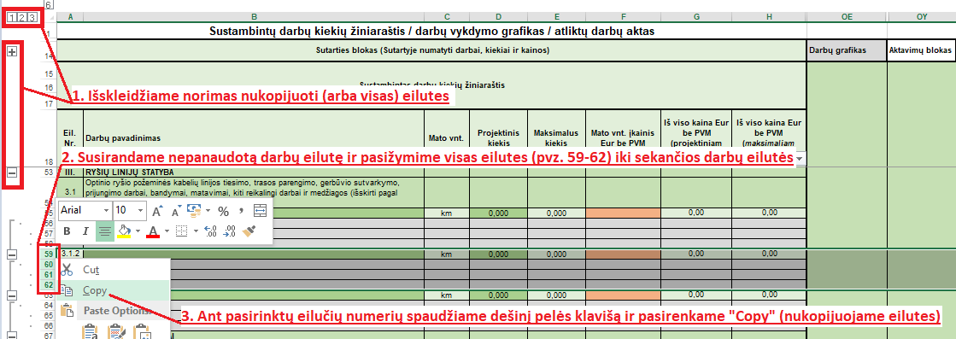

 | 2 etapas. Rangovas (Tiekėjas) pasiūlymo pateikimo metu nurodo darbų įkainius.

 | - pildo Rangovas (Tiekėjas), pasiūlymo pateikimo metu. Įkainiai nurodomi tik tiems darbams, kuriems yra numatytas projektinis kiekis. Užpildytos pozicijos automatiškai pasikeičia gelsva spalva.

 | Pavyzdys:

 | Pildymo sąlygos:
1. | 0,4kV KL ir 0,4kV OL / OKL tiesimo įkainiuose turi būti įvertinti visi projekte numatyti atvado paklojimo, prijungimo, perjungimo darbai ir medžiagos.
2. | Žemės kasimas, grunto atvežimas ir išvežimas, dangų ardymas turi būti įsivertinti elektros tinklo bei įrenginių montavimo, statinių ir pastatų statybos darbų įkainiuose.
3. | Eilutėse, kuriose nurodytas mato vienetas komp. – turi būti įvertinta visa techniniame, darbo projekte numatyta apimtis (viename komplekte).
4. | Iš viso kaina EUR be PVM (projektiniam kiekiui) apskaičiuojama Mato vnt. įkainį EUR be PVM padauginus iš Projektinio kiekio. Iš viso kaina EUR be PVM (maksimaliam kiekiui) apskaičiuojama Mato vnt. įkainį EUR be PVM padauginus iš Maksimalaus kiekio.
5. | Eilučių, kuriose įrašyti neatliekami projekte darbai - nepildyti (ir neištrinti).
6. | Sustambintame darbų kiekių žiniaraštyje turi būti įvertinti visi montavimo, demontavimo, transportavimo ir kiti darbai, medžiagos, įrenginiai, bandymai ir matavimai, operatyviniai perjungimai reikalingi projekto įgyvendinimui.
7. | Visi projekte numatyti darbai turi būti atliekami laikantis Statybos techninių reglamentų, Elektros įrenginių įrengimo taisyklių, bei kitų Lietuvos respublikje galiojančiuose teisės aktų reikalavimų.
8. | Visi projektui įgyvendinti reikalingi leidimai, trečiųjų šalių sutikimai ir suderinimai, leidimai žemės kasimo darbams, trasos nužymėjimai, požeminių inžinerinių tinklų ir sklypo geodezinės išpildomosios nuotraukos parengimas, statinio (statinys susisiekimo komunikacijos - keliai) statybos techninės priežiūros paslauga, grunto sutankinimo protokolai, VEI ir kitų institucijų pažymos, leidimai turi būti įvertinti rangos darbų kainoje.
9. | Darbams, kurių mato vienetas yra kilometras techninio projekto konkursinėje medžiagoje turi būti nurodyti projekte numatyti darbų kiekiai ir maksimalūs darbų kiekiai, kurie turi būti 10 proc. didesni nei projekte numatyti darbų kiekiai.

 | 3 etapas. Rangovas (Tiekėjas) po sutarties pasirašymo užpildo Sutartinę informaciją ir darbų vykdymo grafiką.

 | Darbų vykdymo grafiko, Sutartinės informacijos bei atliktų darbų akto dalys formoje bus atrakinamos ir leidžiamos Rangovui pildyti iš karto po sutarties pasirašymo.

 | - pildo Rangovas (Tiekėjas), po Sutarties pasirašymo, Sutartyje numatytais terminais ir tvarka. Pildymo tvarka pateikta "Pildymo instrukcijos" lape. Užpildoma sutartinė informacija (visos eilutės), aktavimų skaičius, aktavimų datos (pagal Sutartyje numatytą aktavimų skaičių) ir darbų grafikas. Darbų grafike informacija pildoma tik toms darbų eilutėms, kurioms numatytas projektinis kiekis.

 | 3.1 Užpildoma Sutartyje nurodyta informacija, Sutartyje numatytas aktavimų skaičius, aktavimų datos (pagal Sutartyje numatytą aktavimų skaičių).
 | Pavyzdys:

 | 3.2 Darbų grafiko dalyje Rangovas detalizuoja darbus.

 | 3.2.1 Trūkstant darbų detalizavimo dalyje eilučių, jas galima įsitraukti pagal šią instrukciją:

 | 3.2.2 Rangovas detalizuoja darbus, išskiria darbų pradžios datas, terminus, priskiria / išskaido (esant poreikiui ir galimybei) darbų kiekius pagal numatytą aktavimų skaičių bei aktavimų datas.

 | Pavyzdys:

 | - automatiškai pasikeičianti spalva - dėmesio atkreipimui. Paryškinamos planuojamos aktavimų datos, sutampa projektinė vertė.

 | 4 etapas. Rangovas (Tiekėjas) užpildo faktiškai atliktų darbų kiekius, pagal numatytus aktavimo terminus.

 | - pildo Rangovas (Tiekėjas), kokybiškai atlikus konkrečiame etape (jeigu numatyti) arba visus objekte numatytus darbus (teikiant atliktų darbų aktą). Aktavimų etapų kiekis pagal Sutartyje numatytą aktavimų skaičių.

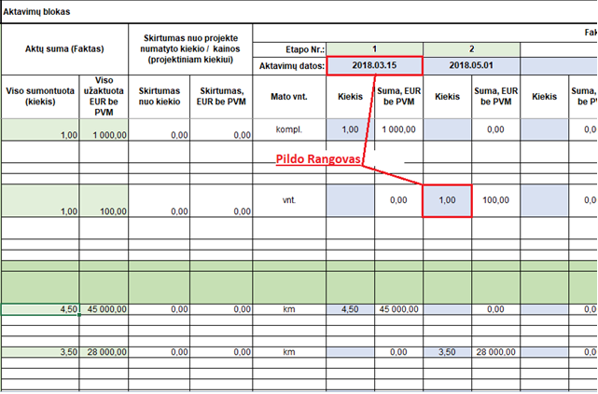

 | Atkreipiantys dėmesį žymėjimai:

 | - automatiškai pasikeičianti spalva - dėmesio atkreipimui. Vėluojantys terminai, nepasiekti pagal grafiką numatyti kiekiai, viršyti darbų kiekiai, viršytos projektinės vertės.

 | - automatiškai pasikeičianti spalva - dėmesio atkreipimui. Paryškinami galimi akuoti etapai. Faktiškai aktuojamas kiekis sutampa su darbų grafike numatytu konkretaus aktavimo etapo kiekiu, neviršijama aktuojamų darbų projektinė vertė.

